Full 1
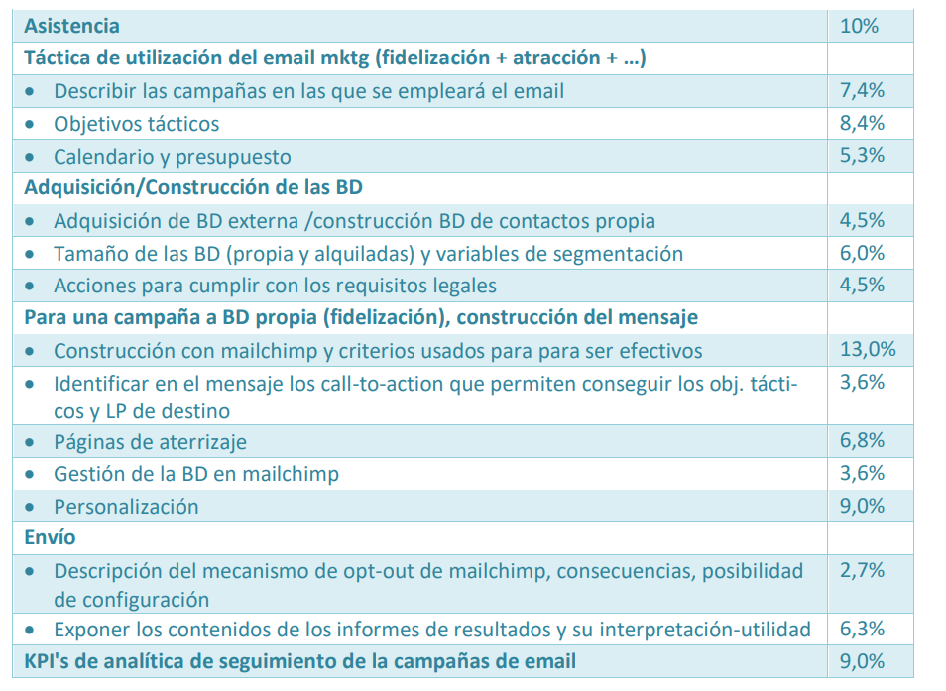
-
-
Haris
Haris
Haris
-
Soukaïna
Soukaïna
Soukaïna
-
Andreu
Andreu
Arnau
Andreu
Arnau
-
Arnau
Manuel
Manuel

